상품제안서
스카이 케어 ST10 C타입 충전식 방수 음파 전동칫솔[인쇄무료] | 상품코드: F28252

 |  |  |  |  |  |  | 02-412-0044 | www.easy1.co.kr
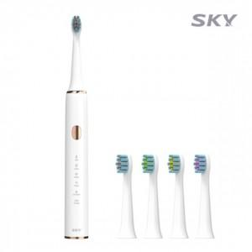

【상세/제작정보】

【인쇄/포장옵션】 | 레이저 / 포장지포장

【공급단가】 | 수량 | 100~ | 300~ | 500~ | 1,000~ | 3,000~
*VAT별도 | 단가 | 9,270원 | 9,110원 | 8,880원 | 8,730원 | 8,490원

【상품 URL】 | https://dev.easy1.co.kr:443/src/goods_detail.php?gdno=28252

